Лист1
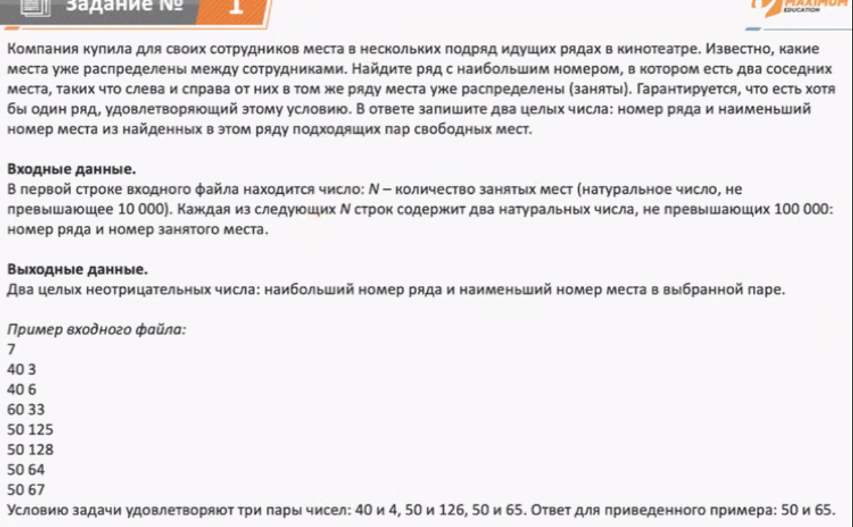
1 число РЯД | 2 число Место | Ряды где усл. Выполняется | ОТВЕТ: Номер ряда и первое свободное место | 153 | 58
153 | 57 | 1
119 | 34 | 1

Лист2
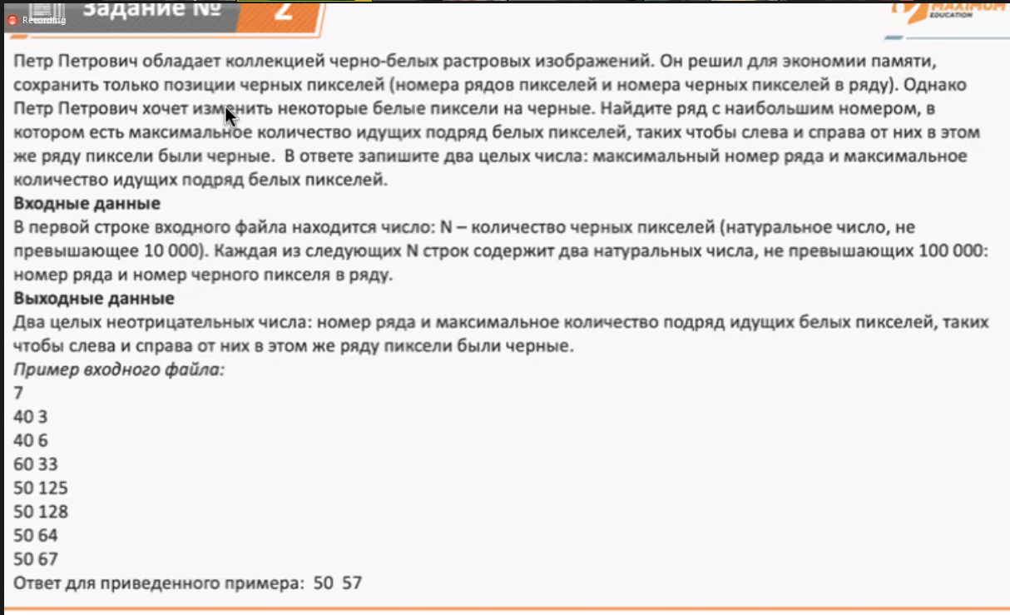
Ряд | Место | Кол. белых пикселей | Ответ: Макс. Номер ряда и Макс. Кол. идущих подряд белых пикселей | 16329 | 97049
99977 | 16365 | 97049
98586 | 2602 | 97049
83936 | 1795 | 97049
...

Лист3
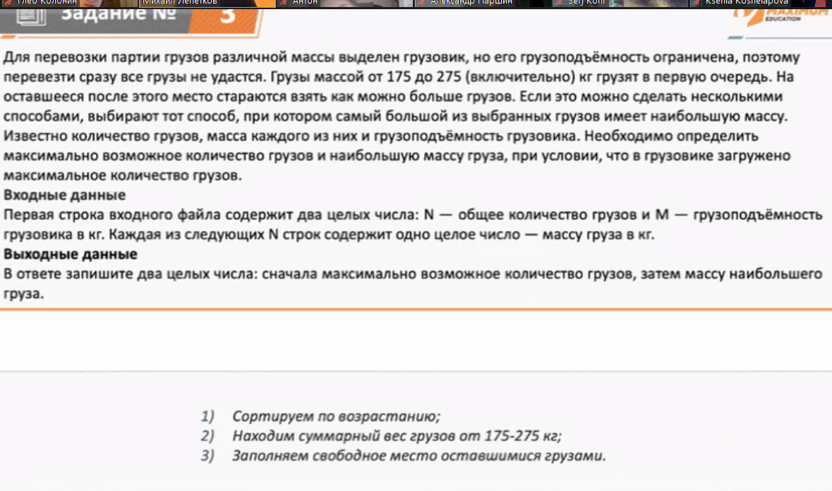
1000 | 100000
369
393
103
164
285
176
300
108
241
307
38
353
264
327
45
74
334
313
272
33
122
228
258
320
184
45
450
446
13
4
49
255
443
372
93
396
333
411
305
354
356
77
176
279
364
206
283
372
26
193
331
214
353
374
96
236
378
406
328
441
64
457
280
267
323
90
204
287
188
114
118
54
124
29
395
18
85
3
201
248
27
33
123
419
80
11
268
112
381
175
196
188
59
182
324
102
127
294
215
219
51
292
323
320
127
74
420
25
246
416
64
375
52
294
308
233
200
160
345
310
448
266
134
393
445
164
121
299
173
145
48
282
310
439
274
121
224
170
10
286
374
414
83
121
72
140
265
78
159
25
277
428
440
168
203
259
254
41
456
222
26
219
203
11
312
161
398
410
372
72
434
291
386
339
188
199
87
150
402
380
238
414
419
293
266
326
202
220
278
455
4
206
160
6
292
419
301
327
341
310
369
267
19
211
97
63
348
13
148
250
334
447
241
244
273
100
80
326
380
37
7
284
7
163
421
142
288
136
243
213
356
239
375
64
368
342
436
388
229
175
421
393
320
121
174
217
364
192
284
18
69
3
456
398
240
208
71
15
76
403
187
431
310
167
117
298
149
407
353
143
85
271
354
256
173
416
146
332
451
199
207
414
212
456
43
299
182
419
198
182
149
328
179
390
152
61
143
135
315
426
52
98
38
407
148
408
324
447
105
456
412
403
434
415
155
68
365
120
325
401
362
137
279
347
226
78
200
72
112
132
295
53
350
424
63
313
91
49
8
71
45
289
276
307
391
368
311
208
99
55
192
18
235
8
283
64
186
346
113
406
223
275
359
148
330
350
97
311
264
210
84
330
52
236
191
1
149
64
337
450
296
78
415
223
289
339
271
175
58
163
144
411
68
224
417
450
392
339
24
292
393
1
135
341
434
123
430
414
291
356
59
16
161
184
68
366
285
264
194
352
18
137
441
270
308
380
109
337
368
44
339
104
68
418
302
148
457
427
291
219
277
384
51
332
389
251
437
11
235
236
86
351
336
274
100
57
227
156
172
267
386
361
455
143
87
412
68
329
234
142
209
276
153
382
166
140
89
353
21
197
127
274
408
349
179
378
217
197
314
38
97
252
197
331
341
28
406
327
403
433
376
199
333
93
229
170
251
6
171
137
263
200
14
211
266
16
38
445
194
292
301
52
422
179
220
446
447
351
363
226
128
247
39
197
370
107
389
153
184
185
5
114
52
275
71
249
389
309
35
98
412
109
204
432
101
342
95
410
96
441
103
400
154
261
72
64
450
133
128
73
63
436
121
122
358
142
6
46
235
54
76
167
348
98
260
280
75
452
295
142
136
21
425
88
245
123
173
165
332
249
182
220
314
142
329
331
182
226
153
433
328
281
284
61
317
355
207
270
388
212
103
52
220
339
125
34
208
384
28
256
139
146
187
71
345
450
171
18
25
146
190
281
75
114
307
24
156
254
170
168
3
52
395
163
430
348
65
58
289
429
240
329
235
265
185
214
232
38
297
65
228
151
398
69
143
314
7
179
369
366
435
157
260
261
358
57
148
337
302
101
285
49
259
441
155
32
249
328
29
81
81
251
200
97
427
378
282
434
281
247
428
45
239
242
133
159
150
120
94
457
393
157
266
21
209
235
376
399
254
282
41
23
369
9
340
233
318
375
179
308
51
262
12
357
262
212
128
416
367
87
232
25
300
405
272
90
99
137
419
158
455
103
20
392
415
14
49
243
360
10
52
326
109
41
276
431
160
192
19
274
331
420
28
66
122
11
434
29
88
307
156
15
120
114
375
263
190
226
420
82
86
165
91
185
18
447
97
228
386
416
313
374
374
200
383
342
449
11
91
343
387
195
404
76
191
388
388
256
69
70
77
361
234
44
429
370
421
456
404
189
116
141
22
103
319
421
339
81
15
260
384
13
353
96
8
349
147
99
220
47
12
241
431
355
359
333
312
339
358
332
119
151
3
347
71
360
365
429
359
49
304
404
24
25
336
299
178
434
239
76
389
391
239
52
304
240
234
91
41
60
13
206
187
88
238
301
75
146
153
233
32
260
451
209
165
223
179
35
383
61
83
445
309
149
220
372
288
389
178
69
307
395
208
24
427
352
176
41
198
394
383
163
224
314
308
69
281
409
15
28
206
237
125
290
143
311
225
168
70
250
391
196
237
105
148
187
441
194
438
354
109
137
305
266
348
151
348
265
110
87
106
321
293
413
254
143
299
104
454
439
244
177
210
260
300
111
286
286
329
234

